57
Cuadro 57. DENUNCIAS AMBIENTALES EN LA REPÚBLICA, SEGÚN TIPO DE INFRACCIÓN: AÑOS 2014-18

Tipo de infracción | Denuncias ambientales
 | 2014 | Porcentaje | 2015 | Porcentaje | 2016 | Porcentaje | 2017 | Porcentaje | 2018 (P) | Porcentaje

TOTAL | 171 | 100.0 | 238 | 100.0 | 358 | 100.0 | 396 | 100.0 | 303 | 100.0
Caza | 9 | 5.3 | 7 | 2.9 | 7 | 2.0 | 9 | 2.3 | 5 | 1.7
Contaminación del aire | 9 | 5.3 | 7 | 2.9 | 8 | 2.2 | 12 | 3.0 | 14 | 4.6
Contaminación de playas | 4 | 2.3 | 2 | 0.8 | 3 | 0.8 | 4 | 1.0 | 4 | 1.3
Contaminación por vertimiento de aguas
servidas | 15 | 8.8 | 7 | 2.9 | 27 | 7.5 | 37 | 9.3 | 26 | 8.6
Contaminación de recursos hídricos | 47 | 27.5 | 43 | 18.1 | 88 | 24.6 | 78 | 19.7 | 76 | 25.1
Contaminación de suelo | 1 | 0.6 | - | - | 5 | 1.4 | 4 | 1.0 | 3 | 1.0
Destrucción de fauna | 2 | 1.2 | 11 | 4.6 | 19 | 5.3 | 16 | 4.0 | 11 | 3.6
Destrucción de mangle | 1 | 0.6 | 5 | 2.1 | 2 | 0.6 | 7 | 1.8 | 5 | 1.7
Disputa del uso del recurso hídrico | - | - | 2 | 0.8 | 2 | 0.6 | 1 | 0.3 | 3 | 1.0
Extracción de arena y cascajo | 6 | 3.5 | 9 | 3.8 | 8 | 2.2 | 15 | 3.8 | 5 | 1.7
Incumplimiento de Estudios de Impacto Am-
biental (EIA) y seguimiento de PAMA´s | 13 | 7.6 | 28 | 11.8 | 15 | 4.2 | 17 | 4.3 | 28 | 9.2
Invasión en áreas protegidas y no protegidas | 1 | 0.6 | 3 | 1.3 | 6 | 1.7 | 4 | 1.0 | 4 | 1.3
Relleno y obstrucción de recursos hídricos | 4 | 2.3 | 12 | 5.0 | 11 | 3.1 | 5 | 1.3 | 6 | 2.0
Roza, quema y socuela | 2 | 1.2 | 1 | 0.4 | 14 | 3.9 | 6 | 1.5 | 12 | 4.0
Ruido | - | - | 1 | 0.4 | - | - | 7 | 1.8 | 4 | 1.3
Movimiento ilegal de tierra | 6 | 3.5 | 4 | 1.7 | 7 | 2.0 | 5 | 1.3 | - | -
Tala | 35 | 20.5 | 76 | 31.9 | 105 | 29.3 | 105 | 26.5 | 65 | 21.5
Tráfico ilegal de madera | 1 | 0.6 | 2 | 0.8 | 1 | 0.3 | - | - | 5 | 1.7
Otras | 15 | 8.8 | 18 | 7.6 | 30 | 8.4 | 64 | 16.2 | 27 | 8.9

- Cantidad nula o cero.
(P) Cifras preliminares.
Fuente: Oficina de Asesoría Legal. Ministerio de Ambiente (MIAMBIENTE).

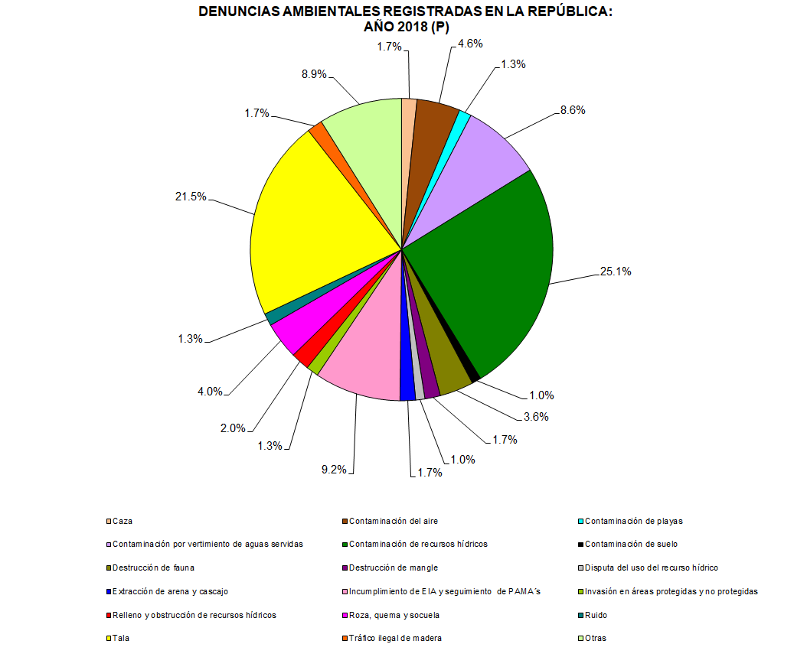

 | Caza | 5
 | Contaminación del aire | 14
 | Contaminación de playas | 4
 | Contaminación por vertimiento de aguas servidas | 26
 | Contaminación de recursos hídricos | 76
 | Contaminación de suelo | 3
 | Destrucción de fauna | 11
 | Destrucción de mangle | 5
 | Disputa del uso del recurso hídrico | 3
 | Extracción de arena y cascajo | 5
 | Incumplimiento de EIA y seguimiento de PAMA´s | 28
 | Invasión en áreas protegidas y no protegidas | 4
 | Relleno y obstrucción de recursos hídricos | 6
 | Roza, quema y socuela | 12
 | Ruido | 4
 | Tala | 65
 | Tráfico ilegal de madera | 5
 | Otras | 27

